Portada


BALANCE NACIONAL
DE ENERGÍA
2015

Elaborado por la División de Prospectiva
y Política Energética del Ministerio de Energía

Santiago - Chile
2016

Contacto:
bne@minenergia.cl

Diagrama
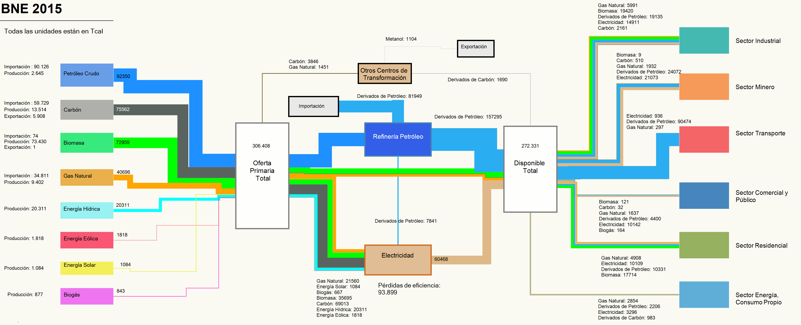
DIAGRAMA DE FLUJO DE ENERGÍA | VOLVER A INDICE

La siguiente figura resume las transacciones involucradas en la cadena energética nacional, pasando desde su adquisición o generación hasta sus transformaciones y consumos finales. Las flechas corresponden aproximadamente a la proporción de su participación dentro de la matriz nacional en cada flujo. De esta manera es posible apreciar los distintos aportes de los energéticos según cada fase de la cadena productiva.

